Solicitud gráfica
 | Área: | Ciencias Naturales |  |  | Fecha:
 | Grado: | 10
 | Título del tema: | La materia y la energía |  |  | ¿Cuaderno de estudio o recurso? | Recurso
 | Editor: | Lyz Marcela Bernal Gómez |  |  | Motor del recurso | F7

 | Código guión o recurso: | CN_10_09_REC_100 | ← Para determinar este código, visite la hoja de Ayuda
 |  |  |  |  | ESPECIFICACIÓN DE ARCHIVOS A ENTREGAR
Núm. | Archivo Shutterstock o ruta en web | Imagen para: | Tipo | Ubicación de la imagen en el recurso F7 | Nombre imagen SMALL | Tamaño imagen SMALL | Nombre imagen ZOOM | Tamaño imagen ZOOM | Descripción | Observaciones
IMG01 | 184033868 | Recurso F7 | Fotografía | Inicio | CN_10_09_REC_100_IMG01.jpg | 350 x 230 px |  |  | 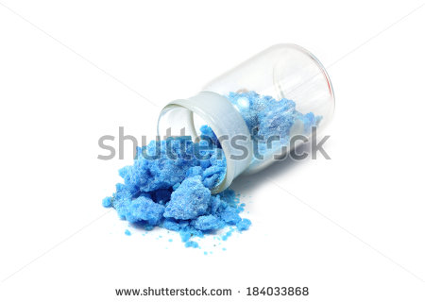
IMG02 | 376488658 | Recurso F7 | Fotografía | Inicio | CN_10_09_REC_100_IMG02.jpg | 350 x 230 px |  |  | 
IMG03 | 146028461 | Recurso F7 | Fotografía | Contenido | CN_10_09_REC_100_IMG03n.jpg | 320 x 480 px | CN_10_09_REC_100_IMG03a.jpg | 800 x 458 px | 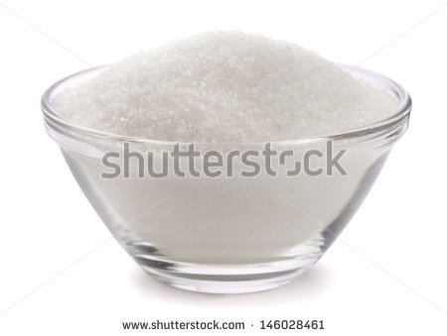
IMG04 | Ver descripción y observaciones | Recurso F7 | Ilustración | Inicio | CN_10_09_REC_100_IMG04.jpg | 350 x 230 px |  |  | 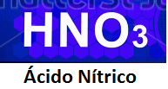 | Realizar ilustración igual a la imagen guia.
IMG05 | Ver descripción y observaciones | Recurso F7 | Ilustración | Contenido | CN_10_09_REC_100_IMG05n.jpg | 320 x 480 px | CN_10_09_REC_100_IMG05a.jpg | 800 x 458 px | 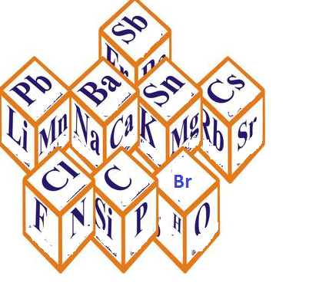 | Realizar ilustración igual a la imagen guia.
IMG06 | 120795643 | Recurso F7 | Ilustración | Contenido | CN_10_09_REC_100_IMG06n.jpg | 320 x 480 px | CN_10_09_REC_100_IMG06a.jpg | 800 x 458 px | 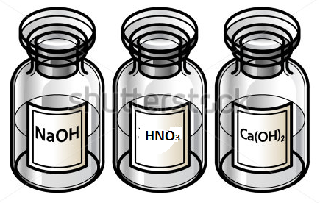 | Cambiar la fórmula molecular NH4OH de la imagen original en por HNO3 (3 en subíndice)
IMG07 | 3062074 | Recurso F7 | Fotografía | Contenido | CN_10_09_REC_100_IMG07n.jpg | 320 x 480 px | CN_10_09_REC_100_IMG07a.jpg | 800 x 458 px | 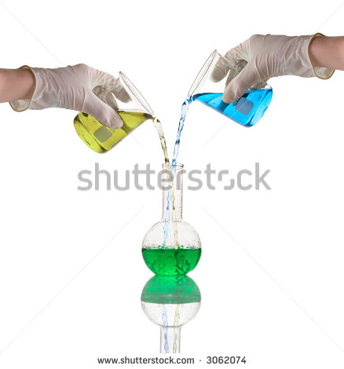
IMG08 | 256184104 | Recurso F7 | Fotografía | Inicio | CN_10_09_REC_100_IMG08.jpg | 350 x 230 px |  |  | 
IMG09 | 321864554 | Recurso F7 | Fotografía | Inicio | CN_10_09_REC_100_IMG09.jpg | 350 x 230 px |  |  | 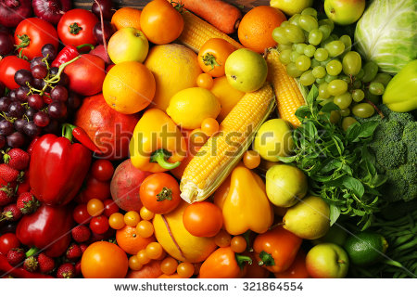
IMG10 | 360910433 | Recurso F7 | Fotografía | Inicio | CN_10_09_REC_100_IMG10.jpg | 350 x 230 px |  |  | 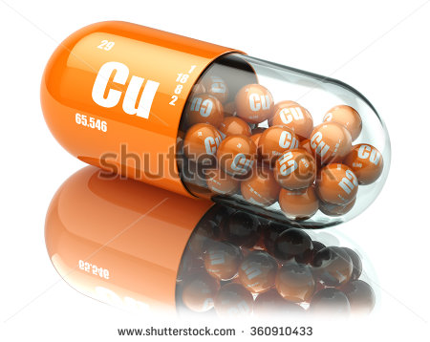
IMG11 | 288138833 | Recurso F7 | Fotografía | Inicio | CN_10_09_REC_100_IMG11.jpg | 350 x 230 px |  |  | 
IMG12 | Ver descripción y observaciones | Recurso F7 | Ilustración | Inicio | CN_10_09_REC_100_IMG12.jpg | 350 x 230 px |  |  | 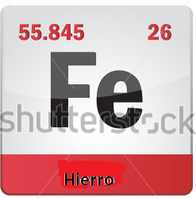 | Realizar ilustración igual a la imagen guía, esta fue tomada de shutherstock 154642805 y modificada el nombre.
IMG13 | 79658833 | Recurso F7 | Fotografía | Inicio | CN_10_09_REC_100_IMG13.jpg | 350 x 230 px |  |  | 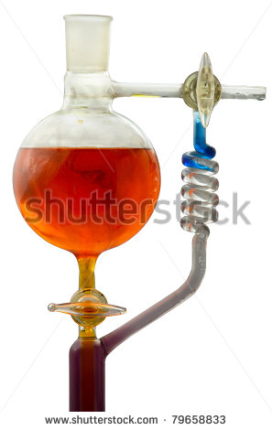
IMG14 | 114564151 | Recurso F7 | Fotografía | Contenido | CN_10_09_REC_100_IMG14n.jpg | 320 x 480 px | CN_10_09_REC_100_IMG14a.jpg | 800 x 458 px | 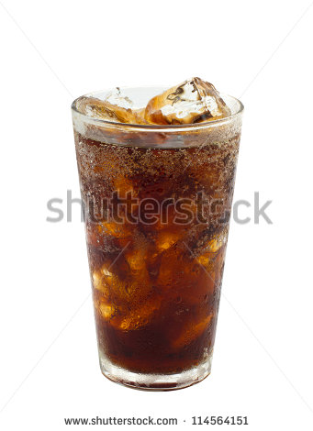
IMG15 | 246009715 | Recurso F7 | Fotografía | Contenido | CN_10_09_REC_100_IMG15n.jpg | 320 x 480 px | CN_10_09_REC_100_IMG15a.jpg | 800 x 458 px | 
IMG16 | 12093343 | Recurso F7 | Fotografía | Contenido | CN_10_09_REC_100_IMG16n.jpg | 320 x 480 px | CN_10_09_REC_100_IMG16a.jpg | 800 x 458 px | 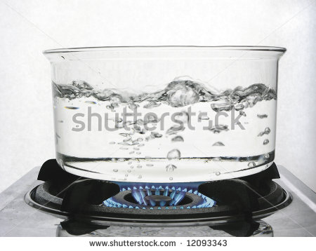
IMG17 | 185038850 | Recurso F7 | Fotografía | Contenido | CN_10_09_REC_100_IMG17n.jpg | 320 x 480 px | CN_10_09_REC_100_IMG17a.jpg | 800 x 458 px | 